Rękawica_Ch_5palcowa_ochr_całog
 |  |  |  |  | baza-nw.ciop.pl
Kalkulator naddatków wymiarowych wynikających stosowania środków ochrony rąk
Zagrożenia chemiczne
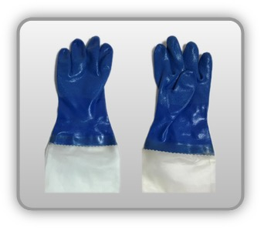 | Rękawica cechach ochronnych pięciopalcowa całogumowa na podkładzie dzianinowym z przedłużonym mankietem polimerowym


Kalkulator naddatków wymiarowych rękawicy cechach ochronnych pięciopalcowej całogumowej na podkładzie dzianinowym z przedłużonym mankietem polimerowym
Typ NW | miara antropo­metryczna y1, x1, o1, y2, x2, o2 [cm] | wymiar całkowity Y1, X1, O1, Y2, X2, O2 [cm] |  | wymiar naddatku [cm] |  | przyrost względny [%]
 |  | min | max | min | max | min | max
NW długości ręki Y1 | 18.0 | 18.4 | 18.6 | 0.4 | 0.6 | 2.2 | 3.3
NW szerokości ręki X1 | 8.4 | 9.2 | 9.8 | 0.8 | 1.4 | 9.5 | 16.7
NW obwodu ręki O1 | 19.0 | 23.0 | 23.7 | 4.0 | 4.7 | 21.1 | 24.7
NW długości palców /palec nr 2 wskazujący Y2 | 7.0 | 7.5 | 7.7 | 0.5 | 0.7 | 7.1 | 10.0
NW szerokości palców /palec nr 2 wskazujący X2 | 1.9 | 2.3 | 2.6 | 0.4 | 0.7 | 21.1 | 36.8
NW obwodu palców /palec nr 2 wskazujący O2 | 6.8 | 8.8 | 9.4 | 2.0 | 2.6 | 29.4 | 38.2

Opracowano na podstawie wyników V etapu programu wieloletniego „Poprawa bezpieczeństwa i warunków pracy”, finansowanego w zakresie badań naukowych i prac rozwojowych ze środków Narodowego Centrum Badań i Rozwoju. Projekt I.PB.10: Opracowanie danych do nowego atlasu miar człowieka, związanych ze stosowaniem środków ochrony indywidualnej z uwzględnieniem wybranych parametrów widzenia. Koordynator programu: Centralny Instytut Ochrony Pracy – Państwowy Instytut Badawczy.

